通常版
令和７年度 国民健康保険税試算額（概算）

【重要！】本試算は概算となります。特に以下の場合、実際の税額が試算額と大きく異なることがありますので、ご留意ください。 ・試算後、制度改正や所得の修正申告があった場合 ・所得情報等で総所得金額が確認できない場合や申し出による総所得金額が実際と異なる場合 ・その他、課税時に必要となる諸条件を試算時にご提示いただけなかった場合 |  |  |  |  |  |  |  | 単身軽減４分の１非対応
 |  |  |  |  |  |  |  |  |  | 1を立てると横にコピー(加入者に４０歳以上６５歳未満がいる場合は入力）

項目 |  |  |  |  | 全員分 | 未就学児 | （うち介護保険該当者分） |  | 1 | ←給与所得者等の数（擬主含む）を入力
① | 加入予定者数 | うち４０歳以上６５歳未満は介護保険該当者
② | 総所得金額 | 加入予定者の前年の総所得金額の合計 |  |  |  |  |  |  |  | ←１月１日６５歳以上の方（擬主含む）の年金所得控除額(15万円）の合計を入力する
③ | 基礎控除金額 | 総所得を超えない範囲で、加入者１人あたり43万円まで |  |  |  |  |  |  |  | ←世帯主を除く旧国保該当者の所得額の合計を入力する
④ | 課税標準額 | ②総所得金額 － ③基礎控除金額 |  |  |  |  |  | 7 | 割軽減該当
⑤ | 世帯主が国保加入しない場合、世帯主の総所得金額 |  |  |  |  |  |  | 0 |  | ←旧国保該当者の人数を入力する
⑥医療分 | 所得割 | 課税標準額 × |  | 9.22% | ＝ 0 円 |  | 0 円 | 0 | 2 | 5 | 7 | 限度額
 | 均等割 | 加入予定者数 × |  | 6,880 | ＝ 0 円 |  |  | 22,960 | 18,360 | 11,480 | 6,880 | 660,000
 |  | 未就学児人数× |  | 3,440 | ＝ 0 円 |  |  | 11,480 | 9,180 | 5,740 | 3,440
 | 平等割 | 一世帯あたり |  | 8,600 | ＝ 0 円 |  |  | 28,690 | 22,950 | 14,340 | 8,600 |  | 8,600
⑦支援分 | 所得割 | 課税標準額 × |  | 2.51% | ＝ 0 円 |  | 0 円 | 0 | 2 | 5 | 7
 | 均等割 | 加入予定者数 × |  | 1,980 | ＝ 0 円 |  |  | 6,620 | 5,290 | 3,310 | 1,980 | 260,000
 |  | 未就学児人数× |  | 990 | ＝ 0 円 |  |  | 3,310 | 2,640 | 1,650 | 990
 | 平等割 | 一世帯あたり |  | 2,230 | ＝ 0 円 |  |  | 7,450 | 5,960 | 3,720 | 2,230 |  | 2,230
⑧介護分 | 所得割 | 課税標準額 × |  | 2.88% | ＝ 0 円 |  | 0 円 | 0 | 2 | 5 | 7
 | 均等割 | 加入予定者数 × |  | 2,680 | ＝ 0 円 |  |  | 8,950 | 7,160 | 4,470 | 2,680 | 170,000
 | 平等割 | 一世帯あたり |  | 2,570 | ＝ 0 円 |  |  | 8,570 | 6,850 | 4,280 | 2,570
⑨ | 年税額 | （⑥医療分 ＋ ⑦支援分 ＋ ⑧介護分 ） |  |  |  |  | 0 円
⑩ | 月額目安 | (⑨÷12ヶ月。任意継続と比較する場合の目安) |  |  | 4月～翌年3月まで |  | 0 円
⑪ | 4 | 月から加入の場合、３月までの |  | 12 | ヶ月分で…… |  | 0 円
⑫ | 4 | 月届出された場合の１回目の納期は |  | 7 | 月で、金額は |  | 0 円 | 9 | ←お支払い回数
 |  |  | ２回目以降の納期は | 8 | ～３月で、金額は |  | 0 円
● 介護保険は４０歳以上６５歳未満のかたが対象となります。
● 課税限度額は、医療分660,000円、支援分260,000円、介護分170,000円となっております。
● 国民健康保険税は、加入された月から課税が発生しますが、４月から翌年３月までの１年分を年９回（７月 ～３月）に分けて納付していただくため、各納期の保険税額は月額ではありません。また、７月以降に、加入 の手続きをされたかたは、届出月の翌月から納付していただきます。

● 毎年度の国民健康保険税は、加入されるかたの前年の１月から12月までの総所得金額をもとに算定します。 『国民健康保険税納税通知書』は、７月上旬までに世帯主あてに送付します。７月以降に、加入の手続き をされたかたは、届出月の翌月中旬以降に送付します。

処理欄 | 計算者 | 確認者 | 確認事項（必須）
 |  |  | □ 総所得金額の内訳(給与･事業･雑(年金等)･不動産･( )) □ 加入予定年月( 年 月予定) □ 世帯主の国保加入の有無 |  | □ 介護保険第２号被保険者の該当者の有無 □ 失業軽減該当者の有無 → 混在する場合「失業軽減版」は手計算 □ 法定軽減適用の有無

＜ 国民健康保険・国民年金の加入にご用意いただくもの ＞

○ 社会保険、組合保険等の資格喪失証明書（被扶養者がいる場合は、そのかたの名前も記載されたもの）
○ マイナンバーカード等のマイナンバー確認書類と運転免許証など本人確認できるもの
○ 年金手帳（20歳以上60歳未満でマイナンバーがわかるものをお持ちでないかた）
○ 福祉医療受給者証（福祉医療を受給している場合）
○ 雇用保険受給資格者証又は雇用保険受給資格通知（倒産、解雇等や雇い止めなどにより離職された64歳以下のかた）
○ 委任状・印鑑（代理人の届出の場合のみ）
※ 手続きの場所 国保年金課窓口（本庁舎１階） ・ 北部市民サービスセンター 西部市民サービスセンター ・ 駅東サービスセンター（アルヴェ１階） 南部市民サービスセンター（別館を除く） 河辺市民サービスセンター・雄和市民サービスセンター 岩見三内連絡所 ・ 大正寺連絡所

【お問合せ先】
 | 国民健康保険税について 賦課担当 TEL ０１８－８８８－５６３２
 | 国民健康保険加入手続きについて 国保年金資格担当 TEL ０１８－８８８－５６３３
加入手続きの電子申請はこちら
窓口の混雑状況はこちら

国保年金課
北部SC
駅東SC
西部SC

雄和SC
南部SC
河辺SC
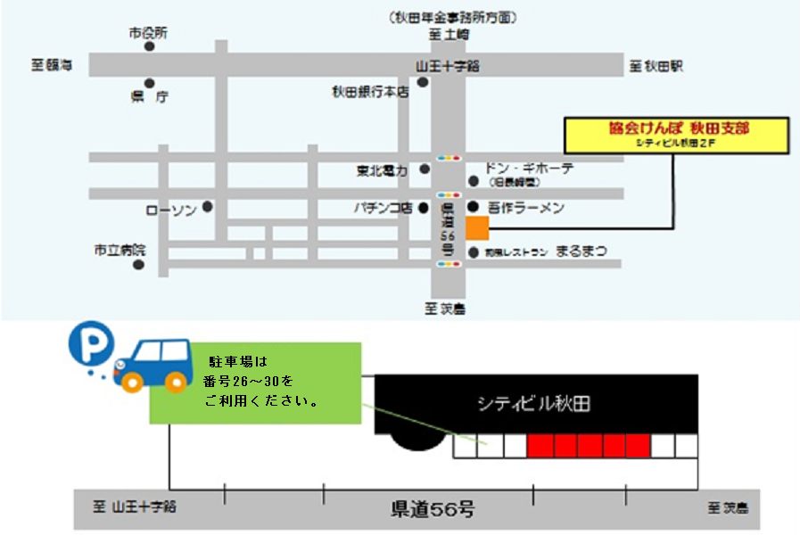
＜ 社会保険の任意継続については…… ＞
全国健康保険協会秋田支部 |  |  | 〒010-8507 秋田市旭北錦町5-50 シティビル秋田2階 ℡０１８－８８３－１８００（代表）
（協会けんぽ）

※健保組合・共済組合等の任意継続については、それぞれの事務局にお問合せください。

非自発的失業軽減版
令和７年度 国民健康保険税試算額（概算）（非自発的失業軽減有）

【重要！】本試算は概算となります。特に以下の場合、実際の税額が試算額と大きく異なることがありますので、ご留意ください。 ・試算後、制度改正や所得の修正申告があった場合 ・所得情報等で総所得金額が確認できない場合や申し出による総所得金額が実際と異なる場合 ・その他、課税時に必要となる諸条件を試算時にご提示いただけなかった場合

項目 |  |  |  |  | 全員分 | 未就学児 | （うち介護保険該当者分）
① | 加入予定者数 | うち４０歳以上６５歳未満は介護保険該当者 |  |  |  |  |  | 介護保険該当者がいない場合は、②と③は0円を入力して下さい。
② | 総所得金額 | 加入予定者の前年の総所得金額の合計 |  |  | 0 円 |  | 0 円
③ | 基礎控除金額 | 総所得を超えない範囲で、加入者１人あたり43万円まで |  |  | 0 円 |  | 0 円
④ | 課税標準額 | ②総所得金額 － ③基礎控除金額 |  |  | 0 円 |  | 0 円 | 7 | 割軽減該当
⑤ | 世帯主が国保加入しない場合、世帯主の総所得金額 |  |  |  | 0 円 |  |  | 0 | 0 | ←擬制主の場合はここに「1」を入力する
⑥医療分 | 所得割 | 課税標準額 × |  | 9.22% | ＝ 0 円 |  | 0 円 | 0 | 2 | 5 | 7 | 限度額
 | 均等割 | 加入予定者数 × |  | 6,880 | ＝ 0 円 |  |  | 22,960 | 18,360 | 11,480 | 6,880 | 660,000
 |  | 未就学児人数× |  | 3,440 | ＝ 0 円 |  |  | 11,480 | 9,180 | 5,740 | 3,440
 | 平等割 | 一世帯あたり |  | 8,600 | ＝ 0 円 |  |  | 28,690 | 22,950 | 14,340 | 8,600
⑦支援分 | 所得割 | 課税標準額 × |  | 2.51% | ＝ 0 円 |  | 0 円 | 0 | 2 | 5 | 7
 | 均等割 | 加入予定者数 × |  | 1,980 | ＝ 0 円 |  |  | 6,620 | 5,290 | 3,310 | 1,980 | 260,000
 |  | 未就学児人数× |  | 990 | ＝ 0 円 |  |  | 3,310 | 2,640 | 1,650 | 990
 | 平等割 | 一世帯あたり |  | 2,230 | ＝ 0 円 |  |  | 7,450 | 5,960 | 3,720 | 2,230
⑧介護分 | 所得割 | 課税標準額 × |  | 2.88% | ＝ 0 円 |  | 0 円 | 0 | 2 | 5 | 7
 | 均等割 | 加入予定者数 × |  | 2,680 | ＝ 0 円 |  |  | 8,950 | 7,160 | 4,470 | 2,680 | 170,000
 | 平等割 | 一世帯あたり |  | 2,570 | ＝ 0 円 |  |  | 8,570 | 6,850 | 4,280 | 2,570
⑨ | 年税額 | （⑥医療分 ＋ ⑦支援分 ＋ ⑧介護分 ） |  |  |  |  | 0 円
⑩ | 月額目安 | (⑨÷12ヶ月。任意継続と比較する場合の目安) |  |  | 4月～翌年3月まで |  | 0 円
⑪ | 4 | 月から加入の場合、３月までの |  | 12 | ヶ月分で…… |  | 0 円
⑫ | 4 | 月届出された場合の１回目の納期は |  | 7 | 月で、金額は |  | 0 円 | 9 | ←お支払い回数
 |  |  | ２回目以降の納期は | 8 | ～３月で、金額は |  | 0 円
● 介護保険は４０歳以上６５歳未満のかたが対象となります。
● 課税限度額は、医療分650,000円、支援分240,000円、介護分170,000円となっております。
● 国民健康保険税は、加入された月から課税が発生しますが、４月から翌年３月までの１年分を年９回（７月 ～３月）に分けて納付していただくため、各納期の保険税額は月額ではありません。また、７月以降に、加入 の手続きをされたかたは、届出月の翌月から納付していただきます。

● 毎年度の国民健康保険税は、加入されるかたの前年の１月から12月までの総所得金額をもとに算定します。 『国民健康保険税納税通知書』は、７月上旬までに世帯主あてに送付します。７月以降に、加入の手続き をされたかたは、届出月の翌月中旬以降に送付します。

処理欄 | 計算者 | 確認者 | 確認事項（必須）
 |  |  | □ 総所得金額の内訳（給与・事業・ 雑(年金等)・不動産・( )） □ 加入予定年月（ 年 月予定） □ 世帯主の国保加入の有無 |  | □ 介護保険第２号被保険者の該当者の有無 □ 失業軽減該当者の有無 → 混在する場合「失業軽減版」は手計算 □ 法定軽減適用の有無

＜ 国民健康保険・国民年金の加入にご用意いただくもの ＞

○ 社会保険、組合保険等の資格喪失証明書（被扶養者がいる場合は、そのかたの名前も記載されたもの）
○ マイナンバーカード等のマイナンバー確認書類と運転免許証など本人確認できるもの
○ 年金手帳（20歳以上60歳未満でマイナンバーがわかるものをお持ちでないかた）
○ 福祉医療受給者証（福祉医療を受給している場合）
○ 雇用保険受給資格者証又は雇用保険受給資格通知 （倒産、解雇等や雇い止めなどにより離職された64歳以下のかた）
○ 委任状・印鑑（代理人の届出の場合のみ）
※ 手続きの場所 国保年金課窓口（本庁舎１階） ・ 北部市民サービスセンター 西部市民サービスセンター ・ 駅東サービスセンター（アルヴェ１階） 南部市民サービスセンター（別館を除く） 河辺市民サービスセンター・雄和市民サービスセンター 岩見三内連絡所 ・ 大正寺連絡所

【お問合せ先】
 | 国民健康保険税について 賦課担当 TEL ０１８－８８８－５６３２
 | 国民健康保険加入手続きについて 国保年金資格担当 TEL ０１８－８８８－５６３３

倒産・解雇などによる離職（特定受給資格者）や 雇い止めなどによる離職（特定理由離職者）をされたかたへ

国民健康保険税が軽減される場合があります。
対象者
離職の翌日から翌年度末までの期間において (1) 雇用保険の特定受給資格者（離職理由コード：11、12、21、22、31、32） (2) 雇用保険の特定理由離職者（離職理由コード：23、33、34） として求職者給付（基本手当等）を受けるかたです。 ※離職日の翌日において６５歳以上のかた、特例受給資格者のかたは対象とはなりません。 ※離職理由コードは、雇用保険受給資格者証又は雇用保険受給資格通知でご確認ください。
軽減額
国民健康保険税は、前年の所得などにより算定されます。 この軽減措置が適用となった場合、そのうちの「給与所得」の額を30/100とみなして国民健康保険税を算定します。
軽減期間
離職日の翌日から翌年度末までの期間です。 ※雇用保険の求職者給付(基本手当等）を受ける期間とは異なります。 ※手続きが遅れても、さかのぼって軽減を受けることができます。 ※国民健康保険に加入中は、途中で就職しても引き続き対象となりますが、会社の健康保険に加入するなど国民健康保険を脱退すると終了します。
手続き方法
軽減を受けるには申告が必要となります。 ※世帯主や同じ世帯のご家族の方が、軽減の対象となる方の雇用保険受給資格者証又は雇用保険受給資格通知を持って、窓口で申告してください。 ※秋田市に転入された方で、今までお住まいの市町村ですでに申告していた場合も、秋田市の国民健康保険に加入された場合はあらためて申告が必要となります。

←加入手続きの電子申請はこちら
←上記軽減の申告手続きの電子申請はこちら
※雇用保険受給資格者証等の添付が必要です。

